固定资产采购申请单第2页
固定资产申请单

固定资产采购描述 |  | 第二页

 | 内容包括且不限于固定资产采购理由；固定资产采购用途、预计
 | 效益回收期以及其他需要特别说明的事项

 | 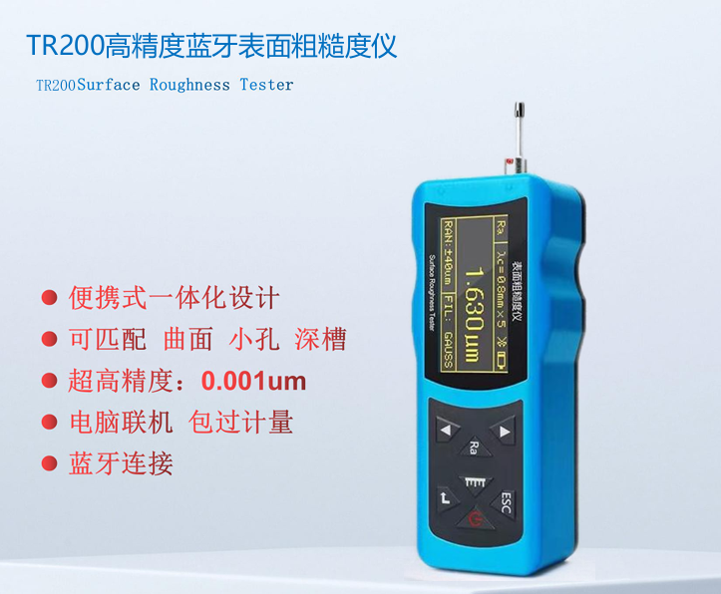 因现用气阀零件表面粗糙度无检测标准且无法测量，导致每个零件表面粗糙度不统一，影响装配后的总成件气密性。现在制定了相关粗糙度标准，需申请购买粗糙度检测仪，用以执行粗糙度检测标准。

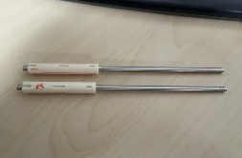

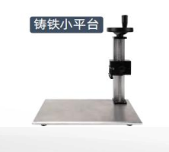

气阀零件示意
粗糙度检测仪示意

